3. Affichage
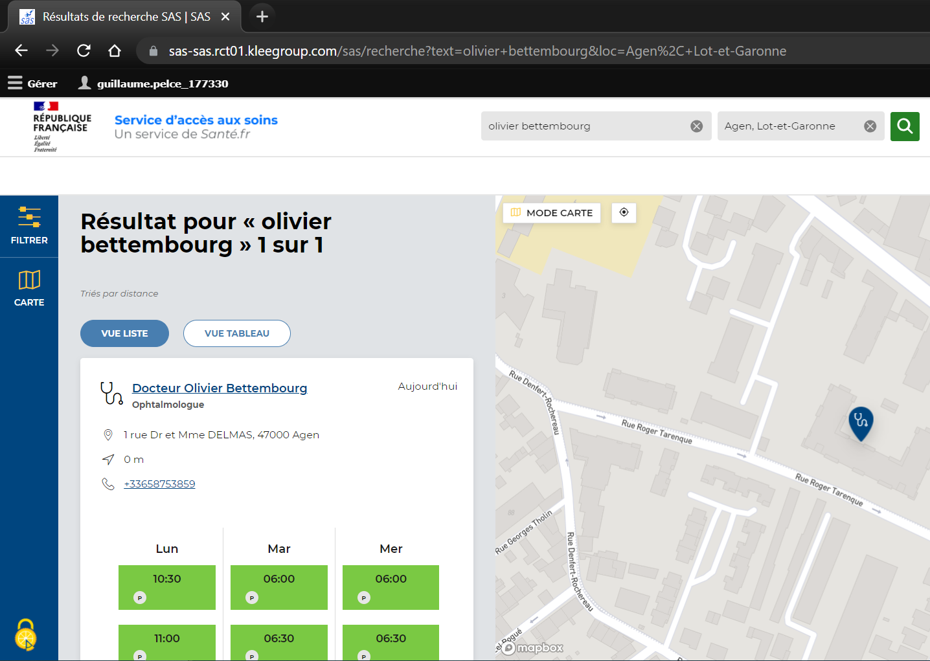
 | CAS 1 |  |  | CAS 2 |  |  | CAS 3

 | Données transmises | Médecin traitant |  | Données transmises | Spécialité PS |  | Donnée transmise | Adresse patient
 |  | Spécialité PS |  |  | Adresse patient
 |  | Adresse patient

 | Editeur |  |  | Editeur |  |  | Editeur
 | Version logicielle |  |  | Version logicielle |  |  | Version logicielle
 | Date |  |  | Date |  |  | Date

 | Insérer des copies d'écran présentant l'apparence du lien de redirection depuis la solution éditeur |  |  | Insérer des copies d'écran présentant l'apparence du lien de redirection depuis la solution éditeur |  |  | Insérer des copies d'écran présentant l'apparence du lien de redirection depuis la solution éditeur

 | Plateforme numérique SAS |  |  | Plateforme numérique SAS |  |  | Plateforme numérique SAS
 | Version | XXX |  | Version | XXX |  | Version | XXX
 | Date |  |  | Date |  |  | Date

ID | Champ | Source | ID | Champ | Source | ID | Champ | Source
1 | Paramètre de recherche (Nom ou profession) | Utilisateur | 1 | Paramètre de recherche (Nom ou profession) | Utilisateur | 1 | Paramètre de recherche (Nom ou profession) | Utilisateur
2 | Lieu | Utilisateur | 2 | Lieu | Utilisateur | 2 | Lieu | Utilisateur
3 | Nom du PS | référentiels nationaux | 3 | Nom du PS | référentiels nationaux | 3 | Nom du PS | référentiels nationaux
4 | Spécialité du PS | Référentiels nationaux | 4 | Spécialité du PS | Référentiels nationaux | 4 | Spécialité du PS | Référentiels nationaux
5 | Adresse | Plateforme de RDV | 5 | Adresse | Plateforme de RDV | 5 | Adresse | Plateforme de RDV
6 | Numéro de téléphone | Si fourni au bon format : plateforme de RDV Sinon : Référentiels nationaux | 6 | Numéro de téléphone | Si fourni au bon format : plateforme de RDV Sinon : Référentiels nationaux | 6 | Numéro de téléphone | Si fourni au bon format : plateforme de RDV Sinon : Référentiels nationaux
7 | Créneaux | Plateforme de RDV | 7 | Créneaux | Plateforme de RDV | 7 | Créneaux | Plateforme de RDV
8 | Type de RDV | Plateforme de RDV | 8 | Type de RDV | Plateforme de RDV | 8 | Type de RDV | Plateforme de RDV
9 | Lien URL | Plateforme de RDV | 9 | Lien URL | Plateforme de RDV | 9 | Lien URL | Plateforme de RDV

